Beräkningsmall
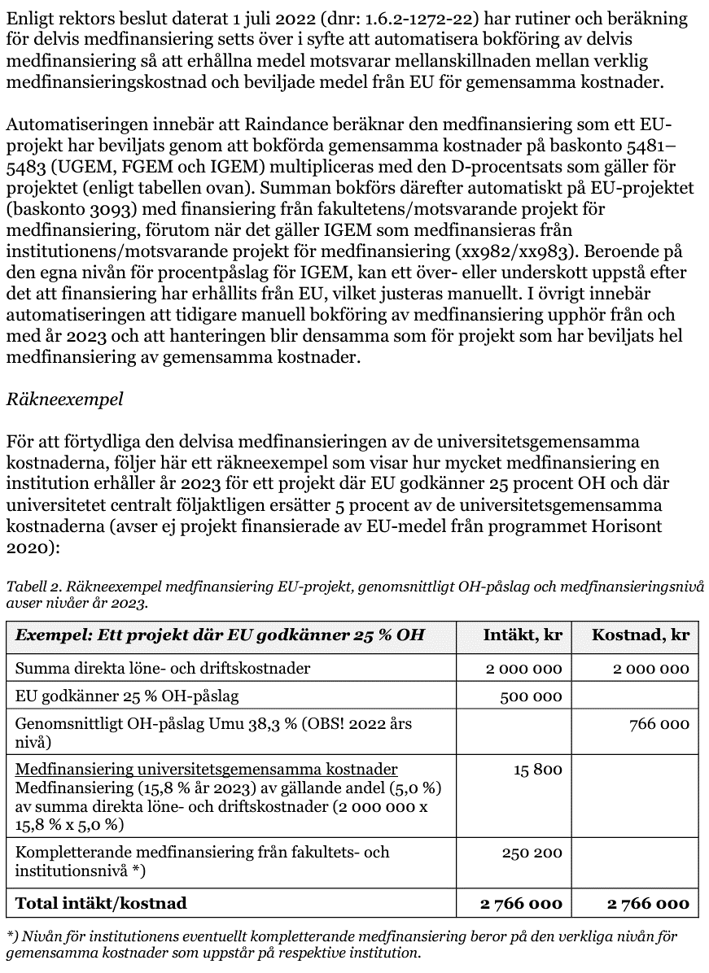
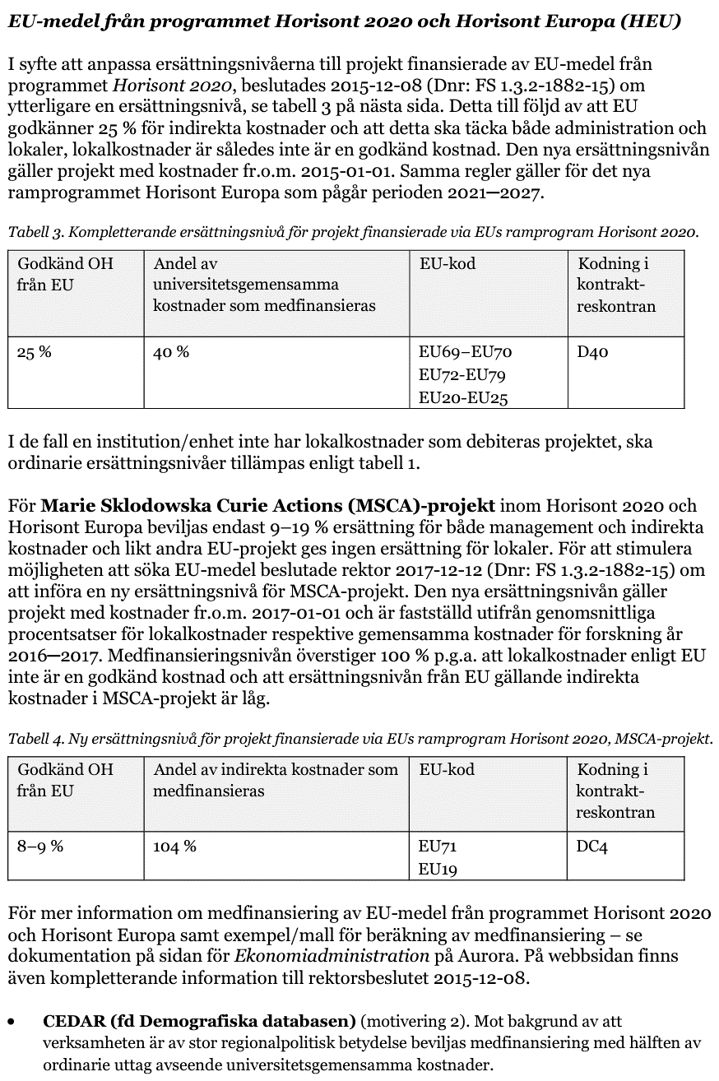
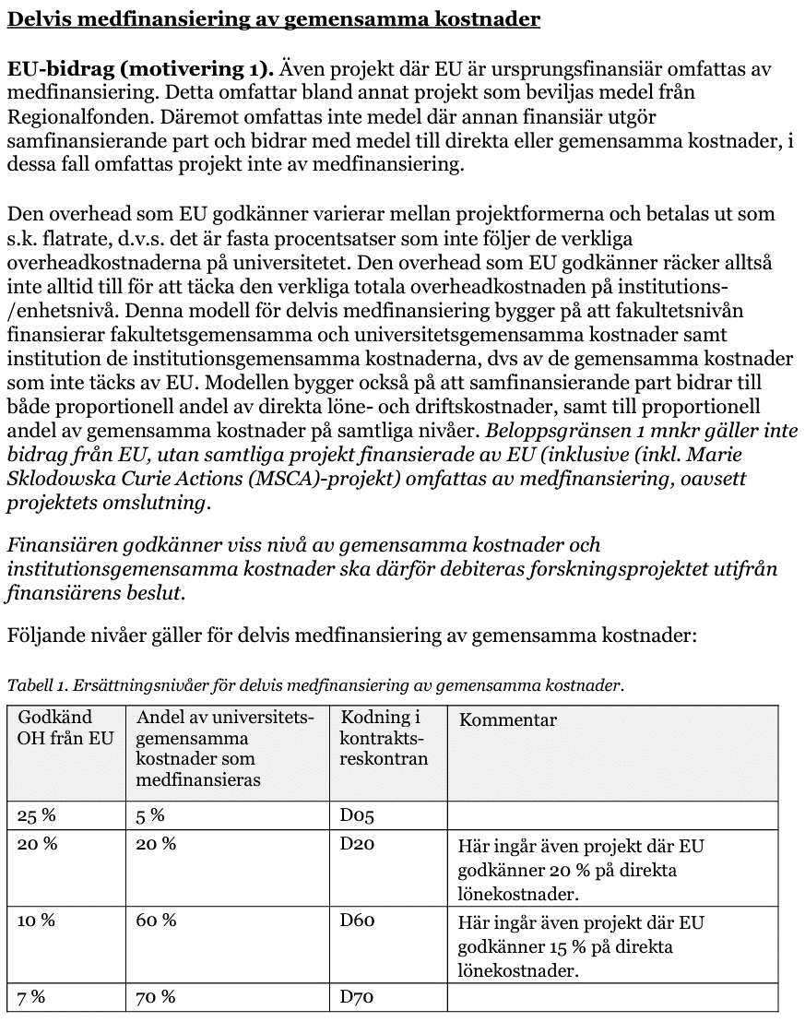
Senast uppdaterad 09/2023
Beräkningsmall för medfinansiering av HEU-projekt där EU godkänner 25 % overhead

Fyll i gröna rutor med aktuella uppgifter. | Ljusgröna rutor: läs kopplad kommentar.
 |  |  | Godkänd OH-nivå | 25%
 |  |  | Umu:s ersättningssnivå | 5%
 | Intäkt, tkr | Kostnad, tkr | Umu:s medfinansieringsnivå för UGEM | 15.8%
EU-bidrag för direkta kostnader | 0 |  | Institutionens lokalkostnadsnivå | 0%
EU-bidrag för OH | 0 |  | Institutionens procentpåslag för UGEM | 15.8%
Direkta löne- och driftskostnader |  | 0 | Institutionens procentpåslag för FGEM | 0.0%
Lokalkostnader |  | 0 | Institutionens procentpåslag för IGEM | 0.0%
Indirekta kostnader UGEM |  | 0
Indirekta kostnader FGEM |  | 0
Indirekta kostnader IGEM |  | 0
Medfinansiering UGEM | 0
Medfinansiering FGEM | 0
Summa | 0 | 0

Återstår för institutionen att medfinansiera | 0

I dokumentet "Regler och rutiner för medfinansiering av gemensamma kostnader (Bilaga 1: Specificering av medfinansiering av gemensamma kostnader för år 2023),"
regleras när medfinansiering av universitetsgemensamma kostnader kan ske. Huvudregeln är att finansiär skall bidra till full kostnadstäckning
men i det fall ett av de tre kriterierna beskrivna i regeln uppfylls, tillsammans med att projektet omsluter i genomsnitt 1 mnkr/år under kontraktsperioden, kan medfinansiering ske.
I bilagan anges även ett antal finansiärer som bedöms särskilt prioriterade och därför medges medfinansiering utan ytterligare prövning.

Regler och rutiner för medfinansiering av gemensamma kostnader (Dnr: 1.3.2-602-22). Bilaga 1: Specificering av medfinansiering av gemensamma kostnader för år 2023.
https://www.umu.se/regelverk/styrning-planering-och-uppfoljning/regler-och-rutiner-for-medfinansiering-av-gemensamma-kostnader/

